关系图
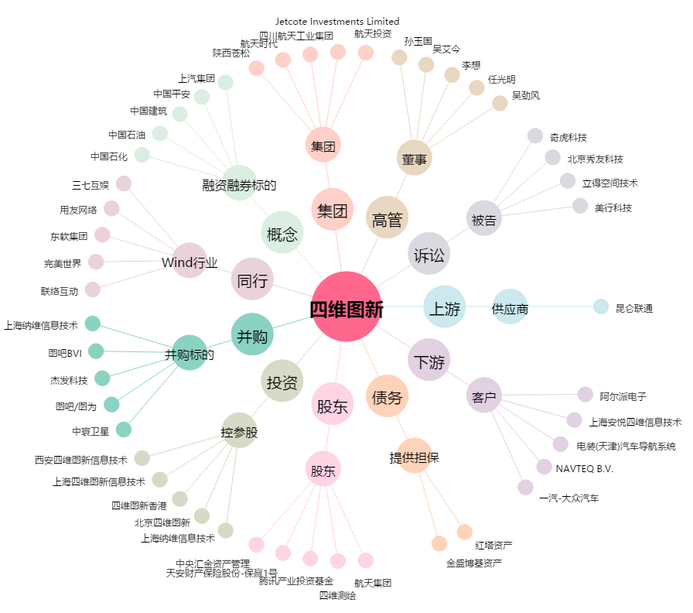
四维图新[002405.SZ] - 关系概览图

